HistoricoCotas
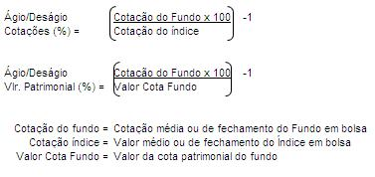
It Now IBOVESPA Fundo de Índice - HISTÓRICO DE COTAS
Data | Patrimônio Líquido (R$) | Cota (R$) | Cotação do Fundo em Bolsa |  | IBOVESPA(pontos) |  | Ágio/Deságio Cotações (%)¹ |  | Ágio/Deságio Vlr. Patrimonial (%)²
 |  |  | Médio | Fechamento | Médio | Fechamento | Médio | Fechamento | Médio | Fechamento

